司机车辆备案表
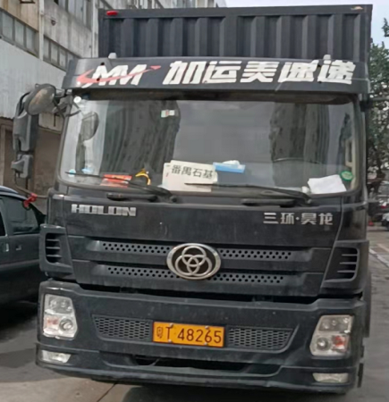
司机车辆备案填写表（货运车走保税区二号通道）
车辆类型 | 车辆信息填写 |  |  |  | 送货后是否 空车出区 | 车辆参考图片* | 司机驾驶证/行驶证
吨车 | 车牌号＊： | 粤T48265 | 车辆自重 （整备质量）＊KG： | 9200 | 是/否 | 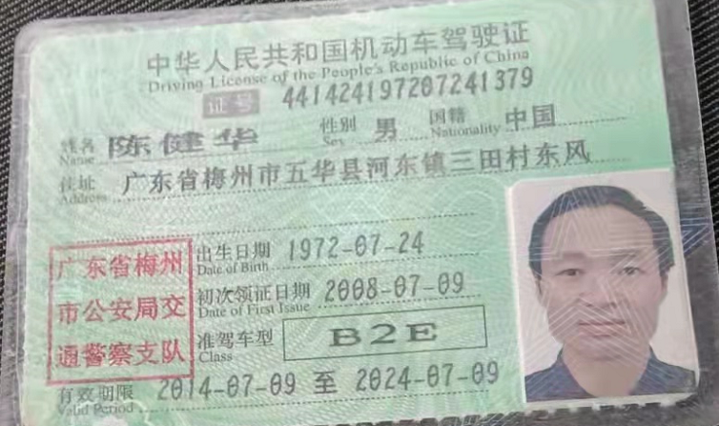

 | 车主名称 （运输公司名） | 中山市道畅物流公司 | 司机联系电话： | 13610454035

注：1、吨车进出福保需提供车牌及自重等基本信息。
2、运输工具必须为货运车
3、带“＊”号必填
自用物资操作步骤指引：福田保税区属特殊监管区域，所有进出货物必须申报审批后方可进区。
1、根据客户下达的委托书在盐综保海关系统内录入自用物资；
2、审核无误后，发送自用物资数据，待海关审核通过，如长时间无回馈或退单，要打印单证去现场递单审批；
3、自用物资海关审核通过后，在盐综保海关系统做核放单操作，状态为可过闸时，申报车辆可直接走金二通道车牌识别无误后进出区。
4、空车进出要在海关金二系统内做核放单操作，状态为可过闸时，申报车辆可直接走金二通道车牌识别无误后进出区（车箱后门打开）。
5、应海关要求，我司现做车辆捆绑只做单边捆绑，如车辆重进空出，我司只做重车进捆绑，待车辆进区后联系我司，我司在做空出捆绑；如车辆空进重出，我司只做空车进捆绑，待车辆进区后联系我司，我司在做重出捆绑。请告知司机，做及时沟通，避免未捆绑出区。
注：如司机进出区时遇异常（通道不抬杆/海关查验等），可联系我司。

